Cover
User System |  |  |  | Process | Function Name
 |  |  |  | Screen Design | Transaction Management

 | 1. | Overview
 |  | Tài liệu này mô tả thiết kế màn hình của module Transaction Management, module này nhằm quản lý thông tin chung về các giao dịch do người dùng thêm vào trong web quản lý chi tiêu

Spending limit Management Screen

Click Save/Cancel button
Create Transaction dialog appear
Click "Add Transaction" button

Edit Transaction Confirm dialog appear
Click "Save Transaction" button

Delete Transaction Confirm dialog Popup
Click "Delete Transaction" button

 | 2. | Screen list

 |  | No | Screen ID |  |  | Screen Name
 |  | 1 | SCR_US_001 |  |  | View Transaction List
 |  | 2 | SCR_US_002 |  |  | Create Transaction
 |  | 3 | SCR_US_003 |  |  | Delete Transaction
 |  | 4 | SCR_US_004 |  |  | Update Transaction

View List Transaction
User System |  |  |  | Process |  | Screen ID |  |  | Screen Name | Created By | Created Date | Approved Date
 |  |  |  | Screen Design |  | SCR_US_001 |  |  | View Transaction List | Linh | 15/6/2025 | 15/6/2025

1. Overview
 | Tại màn hình này hiển thị list giao dịch hiện có và bộ lọc giao dịch

2. Screen Design
 | 2.1. Screen Detail Image
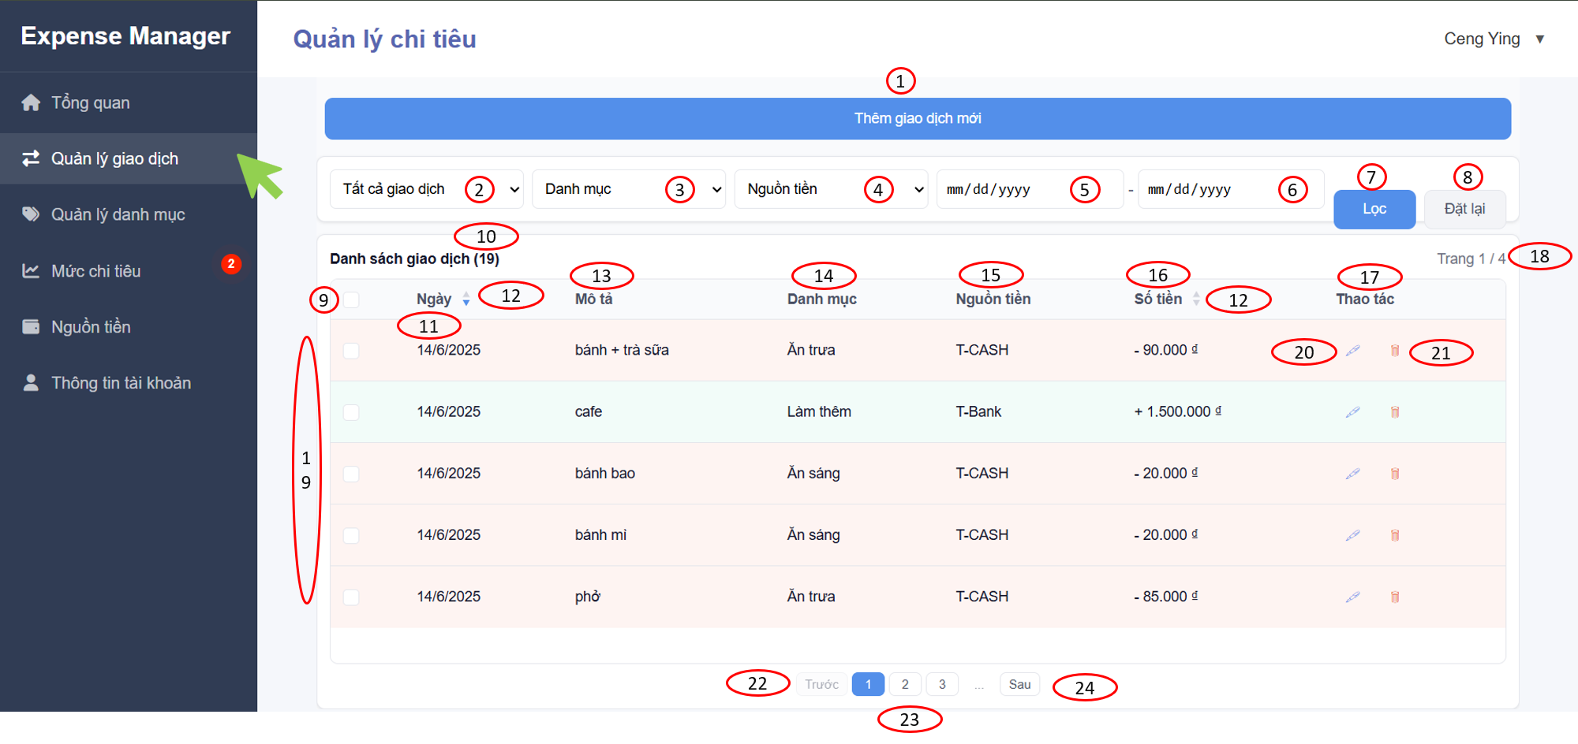

 |  | Screen item

 |  | Item | Display |  | Type |  | I/O | Operation
 |  | (1) | Add button |  | Button |  | I | Hiển thị form thêm giao dịch
 |  | (2) | Filter transaction by type |  | Selection |  | I | Dropdown list transaction type "Chi tiêu" "Thu nhập"
 |  | (3) | Filter transaction by category |  | Selection |  | I | Dropdown list danh mục "Ăn uống", "Mua sắm",…
 |  | (4) | Filter transaction by money source |  | Selection |  | I | Dropdown list nguồn tiền "VPBank", "Vietcombank",…
 |  | (5) | Filter transaction from date |  | Input date |  | I | Lọc các giao dịch tính từ ngày được chọn
 |  | (6) | Filter transaction to date |  | Input date |  | I | Lọc các giao dịch tính từ lúc đầu đến ngày được chọn
 |  | (7) | Filter Button |  | Button |  | I | Click để gọi backend với các điều kiện lọc
 |  | (8) | Reset button |  | Button |  | I | Click để reset các điều kiện lọc về ban đầu
 |  | (9) | Checkbox |  | Checkbox |  | I | Chọn nhiều giao dịch để xóa
 |  | (10) | Number of transactions |  | Text |  | O | Hiển thị tổng số giao dịch có trong bảng
 |  | (11) | Date |  | Text |  | O | Hiển thị ngày đã thực hiện giao dịch
 |  | (12) | Sort button |  | Button |  | I | Sắp xếp giao dịch tăng/ giảm theo ngày hoặc số tiền
 |  | (13) | Description |  | Text |  | O | Hiển thị mô tả của giao dịch đã thực hiện
 |  | (14) | Category |  | Text |  | O | Hiển thị danh mục của giao dịch đã thực hiện
 |  | (15) | Money source |  | Text |  | O | Hiển thị nguồn tiền của giao dịch đã thực hiện
 |  | (16) | Amount |  | Text |  | O | Hiển thị số tiền giao dịch đã thực hiện
 |  | (17) | Actions |  | Text |  | O | Hiển thị 2 nút edit và delete cho mỗi giao dịch đã thực hiện
 |  | (18) | Page number |  | Text |  | O | Hiển thị trang hiện tại của bảng trên tổng số trang của bảng
 |  | (19) | Transactions |  | Text |  | O | Hiển thị tối đa 5 dòng giao dịch cho 1 trang trong bảng
 |  | (20) | Edit button |  | Button |  | I | Hiển thị form chỉnh sửa giao dịch
 |  | (21) | Delete button |  | Button |  | I | Hiển thị dialog xác nhận xóa giao dịch
 |  | (22) | Previous button |  | Button |  | I | Về trang trước của bảng
 |  | (23) | Page number button |  | Button |  | I | Đến trang được chỉ định, chỉ hiển thị 3 nút, còn lại sẽ là …, khi ấn tới trang 3 sẽ hiển thị 3 nút tiếp theo trang 234, đến trang 4 sẽ hiển thị thành 345
 |  | (24) | Next button |  | Button |  | I | Sang trang tiếp theo

3. Activity Diagram

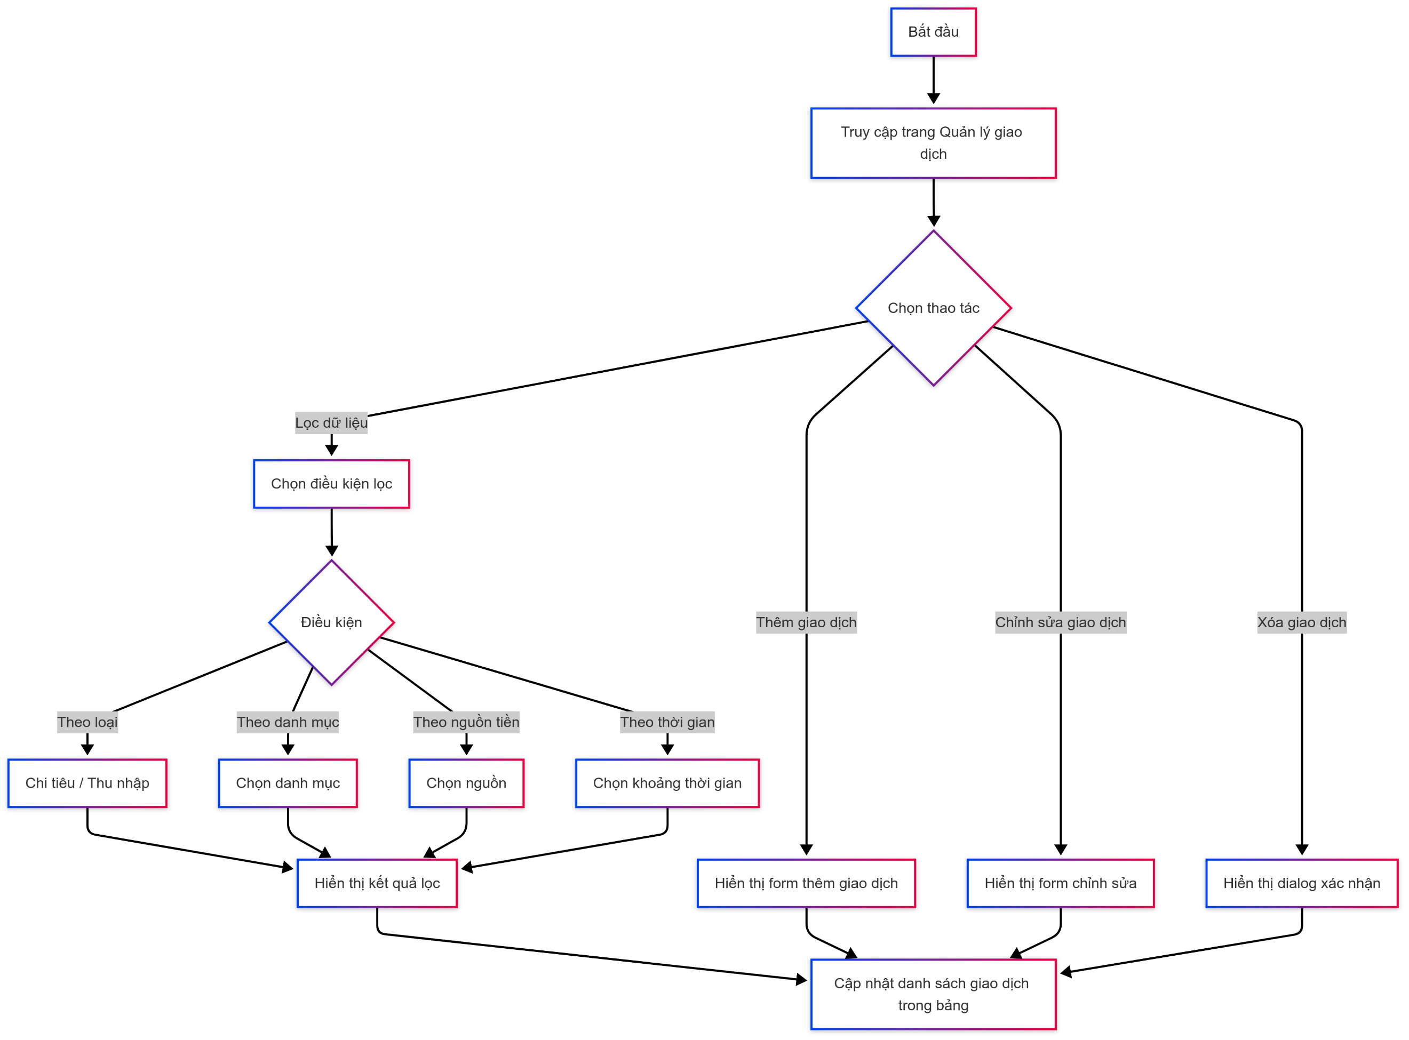

4. Sequence Diagram

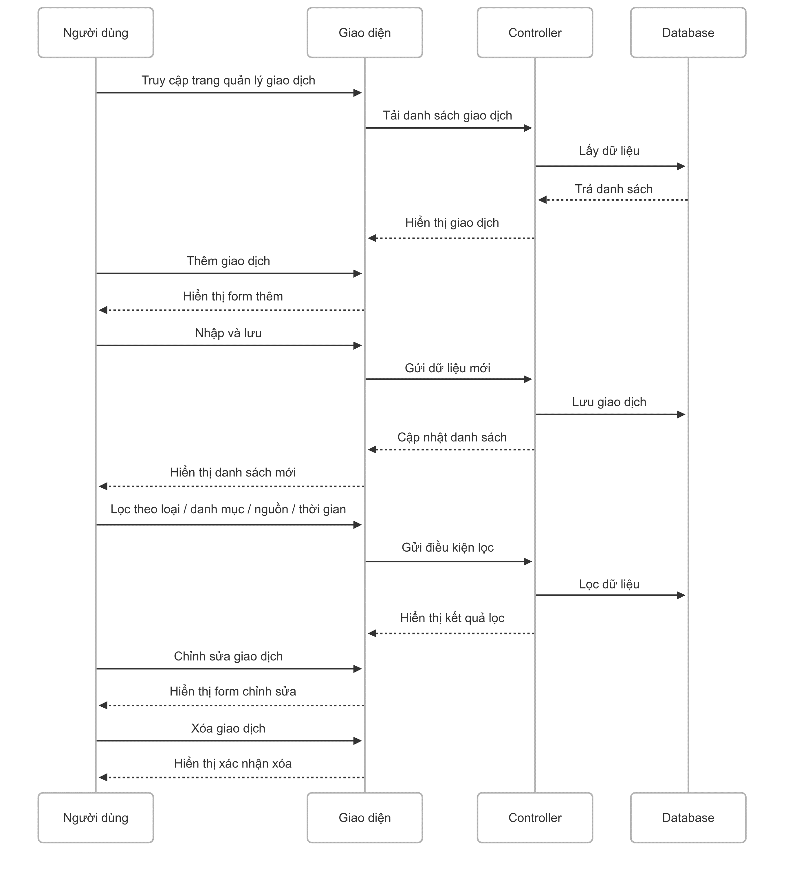

5. Main screen interaction

 |  | 1) | Thêm giao dịch: - Người dùng nhấn nút “Thêm” - Giao diện hiển thị form nhập

 |  | 2) | Lọc giao dịch: - Người dùng chọn điều kiện lọc (loại / danh mục / nguồn / thời gian) - Giao diện hiển thị danh sách sau khi lọc

 |  | 3) | Chỉnh sửa giao dịch: - Người dùng nhấn nút "Chỉnh sửa" - Giao diện hiển thị form chỉnh sửa

 |  | 4) | Xóa giao dịch: - Người dùng nhấn nút "Xóa" - Giao diện hiển thị hộp thoại xác nhận xóa

Create Transaction
User System |  |  |  | Process |  | Screen ID |  |  | Screen Name | Created By | Created Date | Approved Date
 |  |  |  | Screen Design |  | SCR_US_002 |  |  | Create Transaction | Thịnh | 15/6/2025 | 15/6/2025

1. Overview
 | Tại màn hình người dùng có thể tạo mức chi tiêu

2. Screen Design
 | 2.1. Screen Detail Image

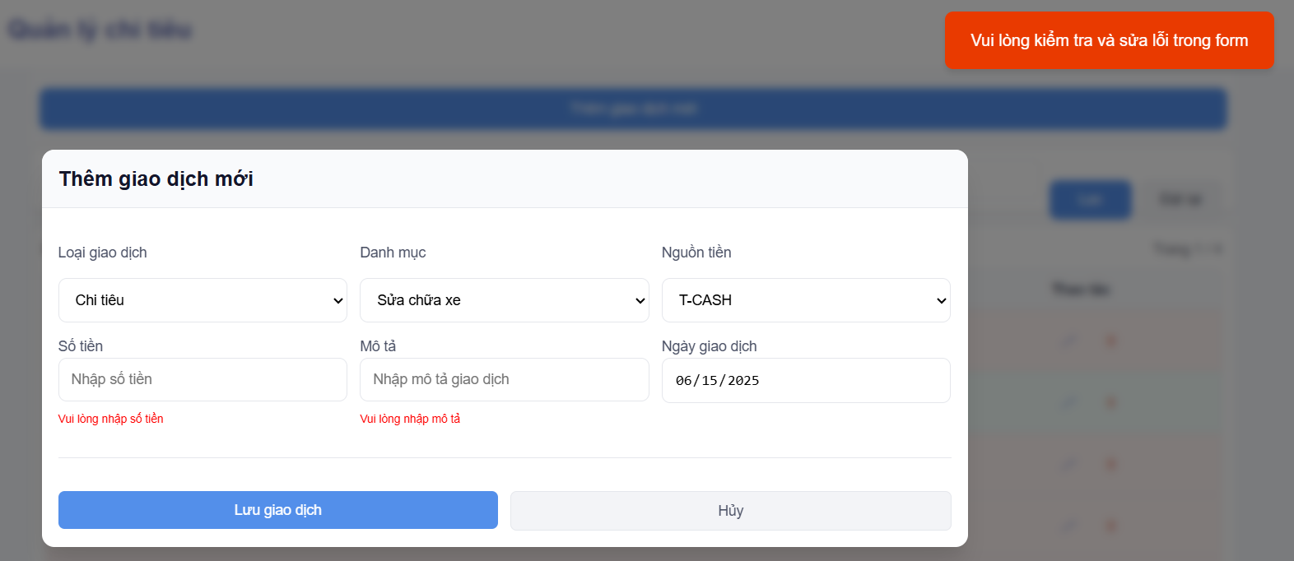

 |  | Screen item

 |  | Item | Display |  | Type |  | I/O | Operation
 |  | (1) | Heading |  | Text |  | O | Đề mục form
 |  | (2) | Transaction type selection |  | Selection |  | I | Chọn kiểu giao dịch là thu nhập hay chi tiêu
 |  | (2) | Category selection |  | Selection |  | I | Chọn danh mục cho giao dịch
 |  | (3) | Money source selection |  | Selection |  | I | Chọn nguồn tiền cho giao dịch
 |  | (4) | Amount |  | Input Number |  | I | Nhập vào số tiền giao dịch đã thực hiện
 |  | (5) | Description |  | Input text |  | I | Nhập vào mô tả chi tiết giao dịch
 |  | (6) | Transaction date |  | Input date |  | I | Nhập vào ngày thực hiện giao dịch
 |  | (7) | Save button |  | Button |  | I | Lưu giao dịch
 |  | (8) | Cancel button |  | Button |  | I | Đóng form thêm giao dịch
 |  | (9) | Notification message |  | Text |  | O | Hiển thị thông báo đã thêm thành công hoặc lỗi

3. Activity Diagram
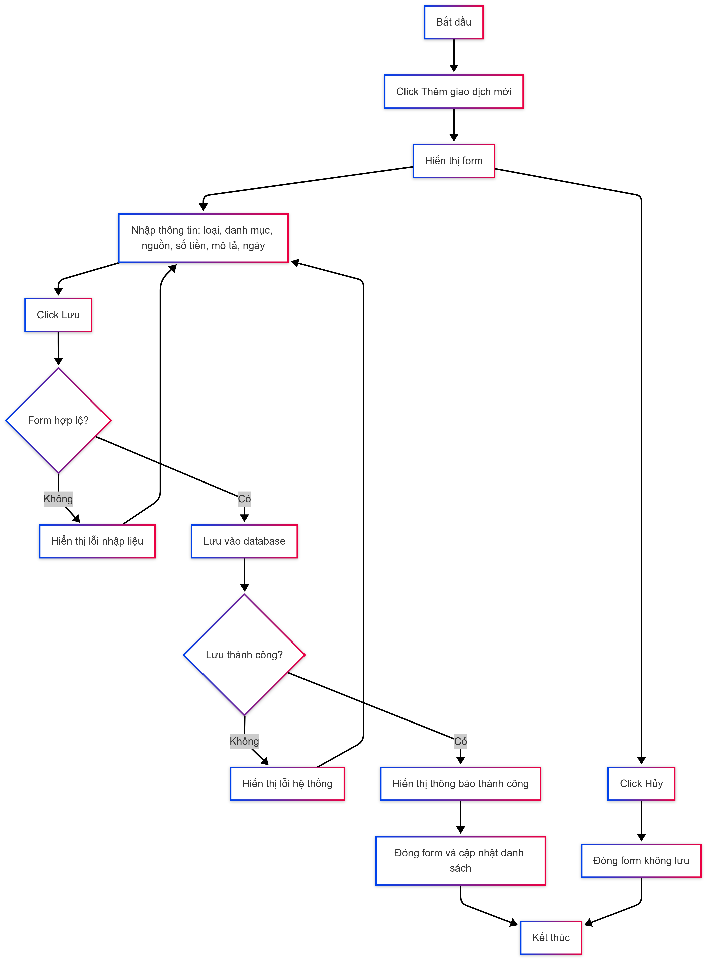

4. Sequence Diagram

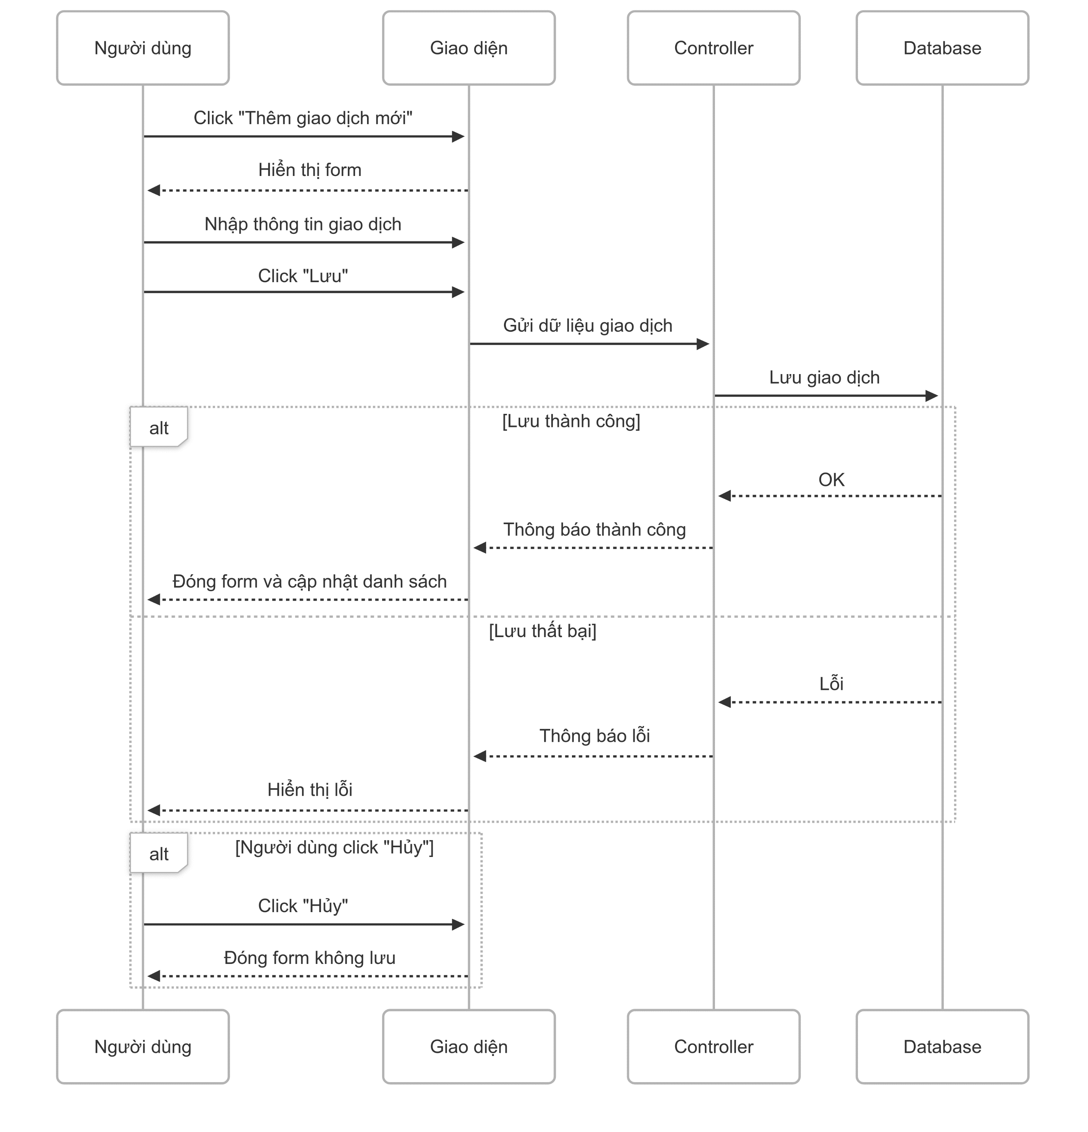

5. Main screen interaction

 |  |  | Thêm giao dịch mới: - Người dùng click "Thêm giao dịch mới". - Form thêm giao dịch được hiển thị. - Người dùng nhập thông tin: loại, danh mục, nguồn tiền, số tiền, mô tả, ngày. - Người dùng click "Lưu". - Nếu hợp lệ: giao dịch được lưu vào database, form đóng, danh sách được cập nhật. - Nếu không hợp lệ: hiển thị lỗi tương ứng. - Người dùng cũng có thể click "Hủy" để đóng form mà không lưu.

Update Transaction
User System |  |  |  | Process |  | Screen ID |  |  | Screen Name | Created By | Created Date | Approved Date
 |  |  |  | Screen Design |  | SCR_US_004 |  |  | Update Transaction | Thịnh | 15/6/2025 | 15/6/2025

1. Overview
 | Tại màn hình người dùng có thể update mức chi tiêu

2. Screen Design
 | 2.1. Screen Detail Image

 |  | Screen item

 |  | Item | Display |  | Type |  | I/O | Operation
 |  | (1) | Edit button/ Save button |  | Button |  | I | Chuyển đổi từ text hiển thị sang input để chỉnh sửa, edit cũng tự động chuyển thành Save button
 |  | (2) | Cancel button |  | Button |  | I | Hủy chỉnh sửa, trở về text hiển thị với thông tin cũ
 |  | (3) | Transaction date |  | Input date |  | I | Nhập vào ngày thực hiện giao dịch
 |  | (4) | Description |  | Input text |  | I | Nhập vào mô tả chi tiết giao dịch
 |  | (5) | Category selection |  | Selection |  | I | Chọn danh mục cho giao dịch
 |  | (6) | Money source selection |  | Selection |  | I | Chọn nguồn tiền cho giao dịch
 |  | (7) | Amount |  | Input Number |  | I | Nhập vào số tiền giao dịch đã thực hiện
 |  | (8) | Notification message |  | Text |  | O | Hiển thị thông báo đã thêm thành công hoặc lỗi

3. Activity Diagram

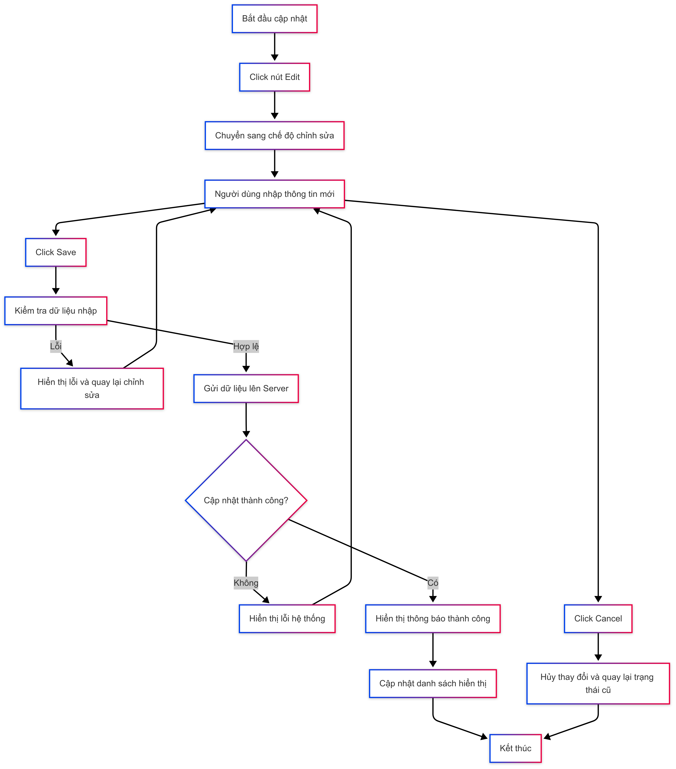

4. Sequence Diagram

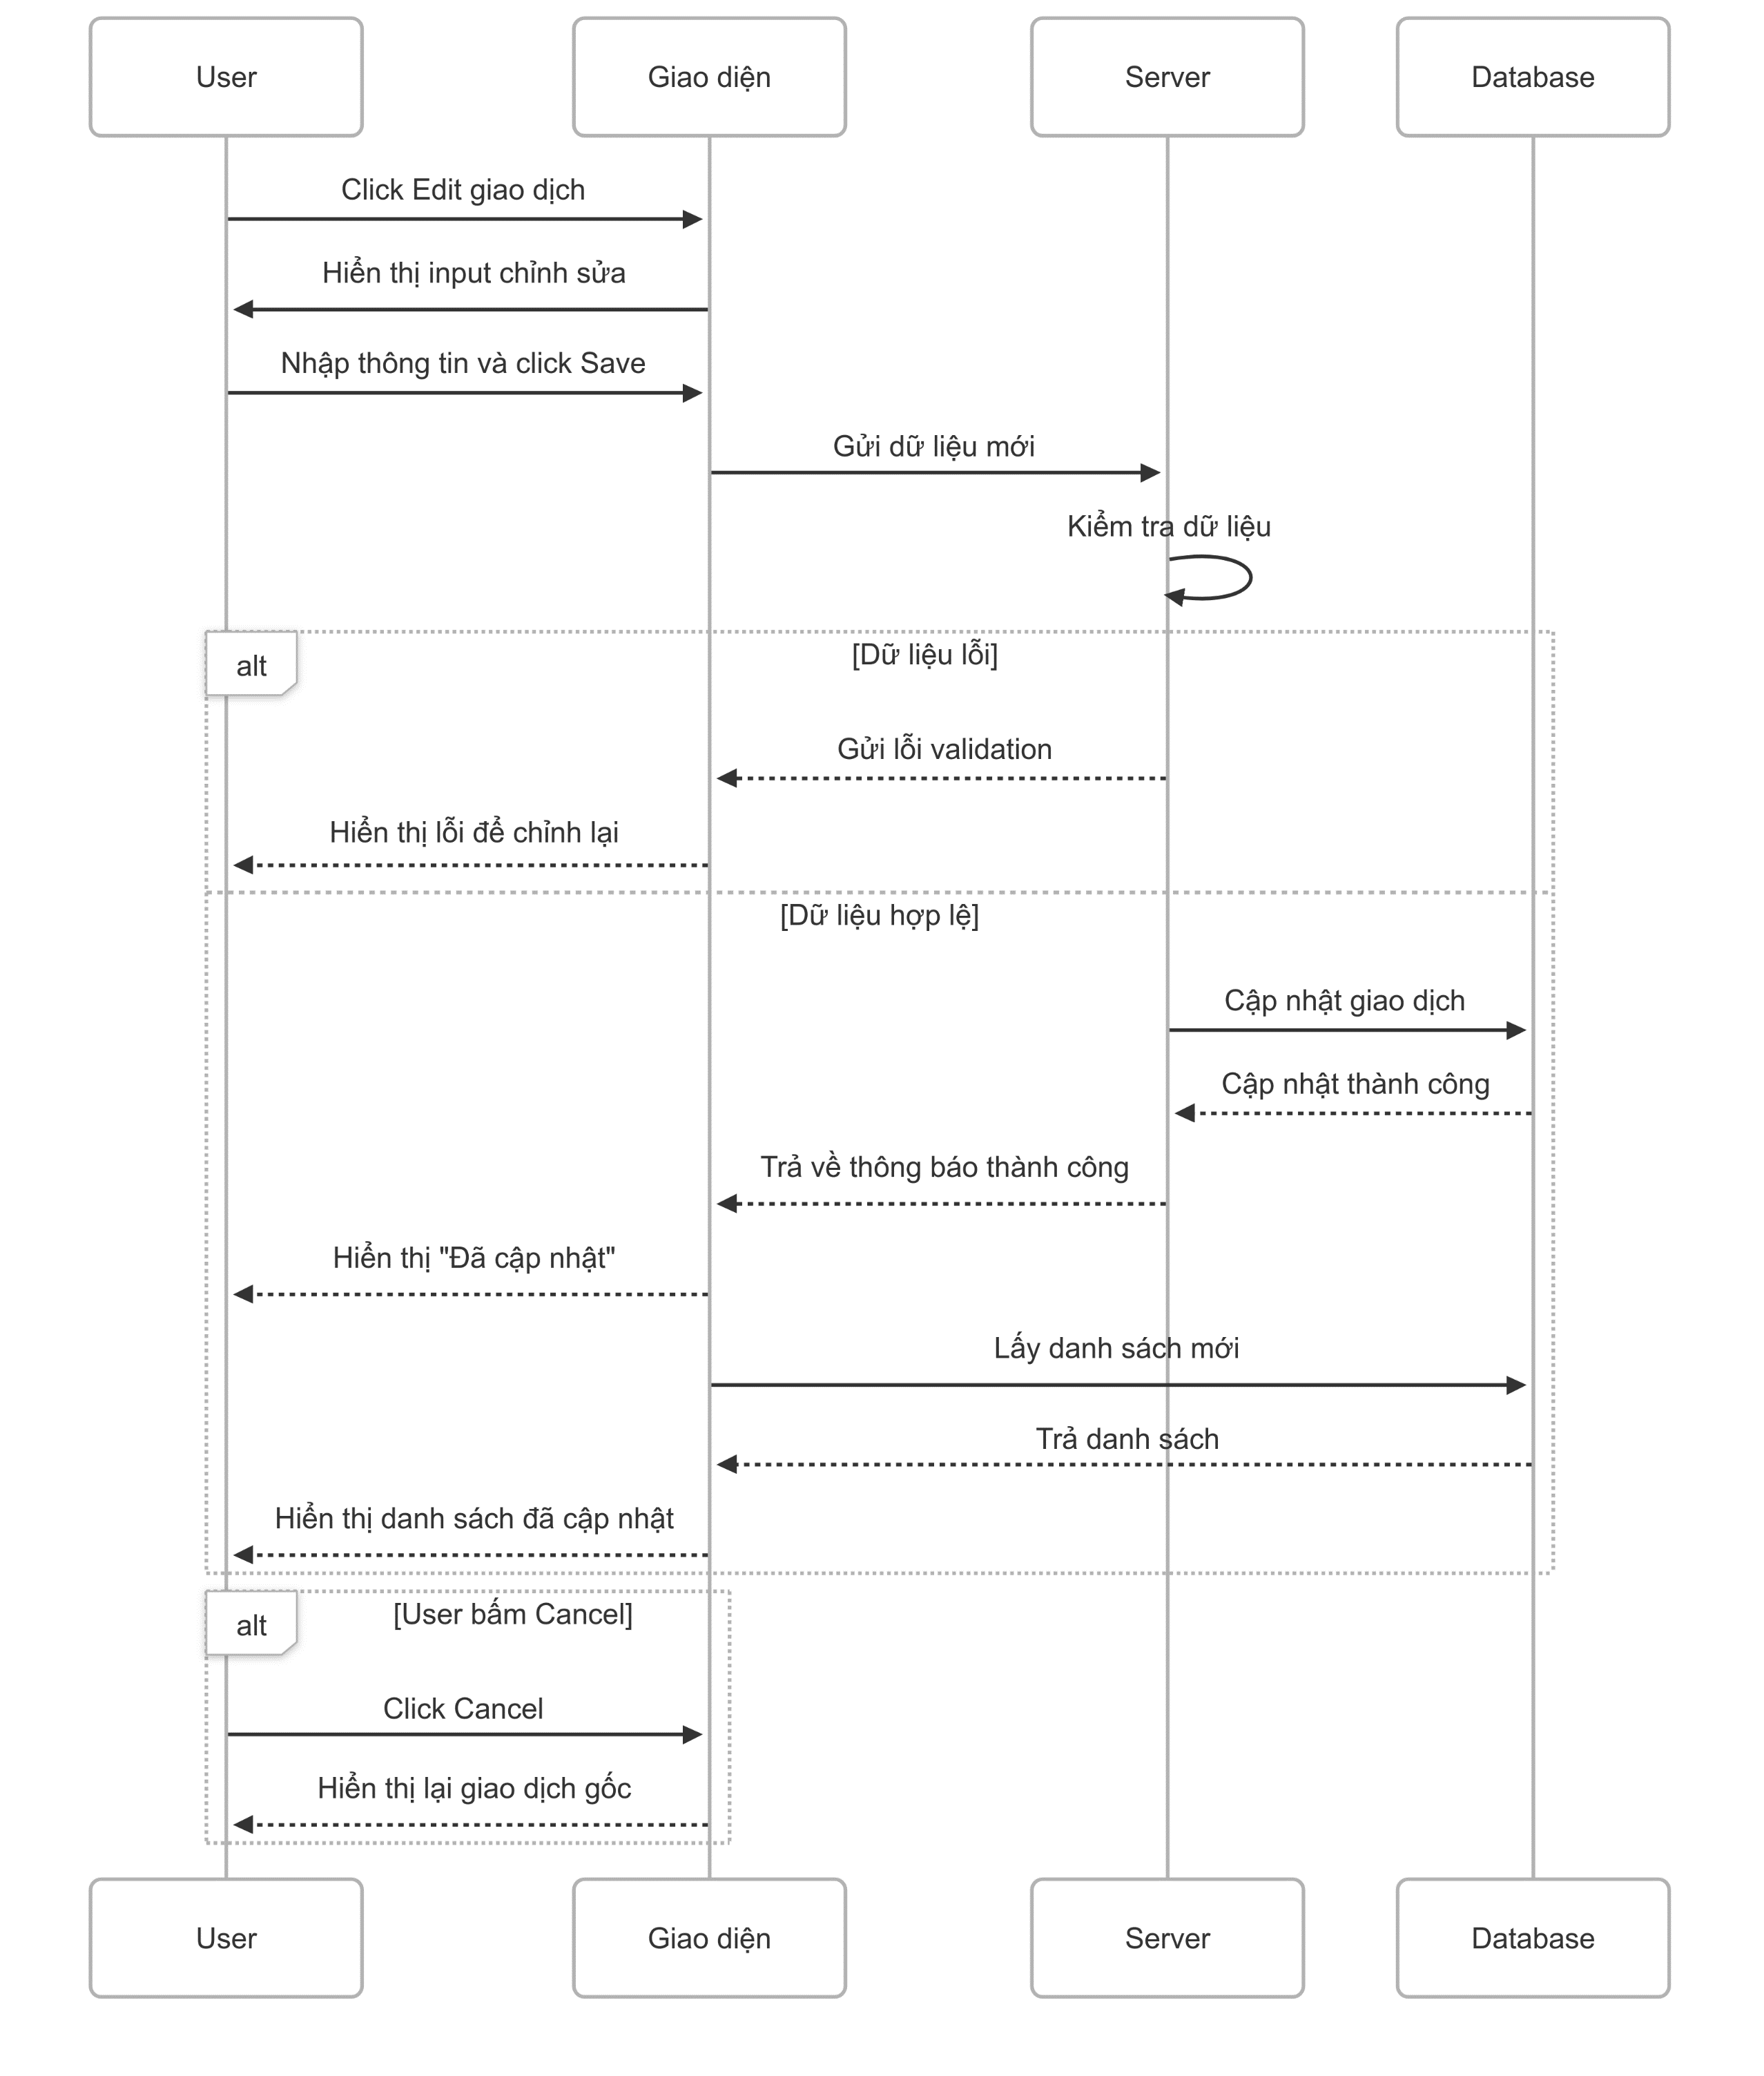

5. Main screen interaction

 |  |  | Nhấn nút Edit tại giao dịch. - Giao diện chuyển từ text sang các ô input. - Người dùng nhập thông tin mới vào các trường. - Nhấn Save để lưu. - Hệ thống kiểm tra dữ liệu: + Nếu hợp lệ, cập nhật vào database và quay lại chế độ xem. + Nếu lỗi, hiển thị thông báo và yêu cầu sửa lại. - Nhấn Cancel thì hủy chỉnh sửa, hiển thị lại thông tin cũ dưới dạng text.

Delete Transaction
User System |  |  |  | Process |  | Screen ID |  |  | Screen Name | Created By | Created Date | Approved Date
 |  |  |  | Screen Design |  | SCR_US_003 |  |  | Delete Transaction | Thịnh | 15/6/2025 | 15/6/2025

1. Overview
 | Tại màn hình người dùng có thể Delete mức chi tiêu

2. Screen Design
 | 2.1. Screen Detail Image
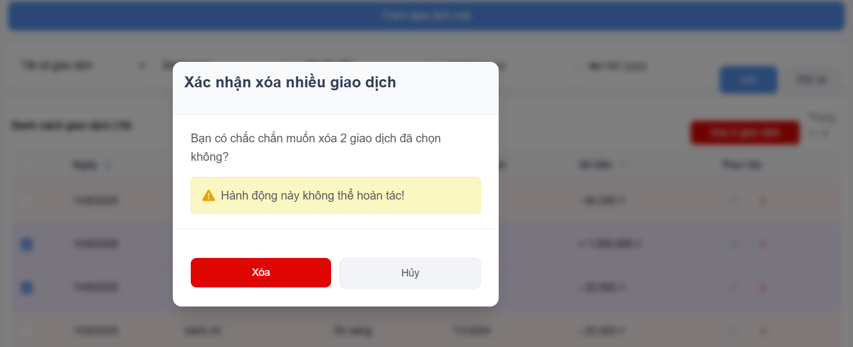

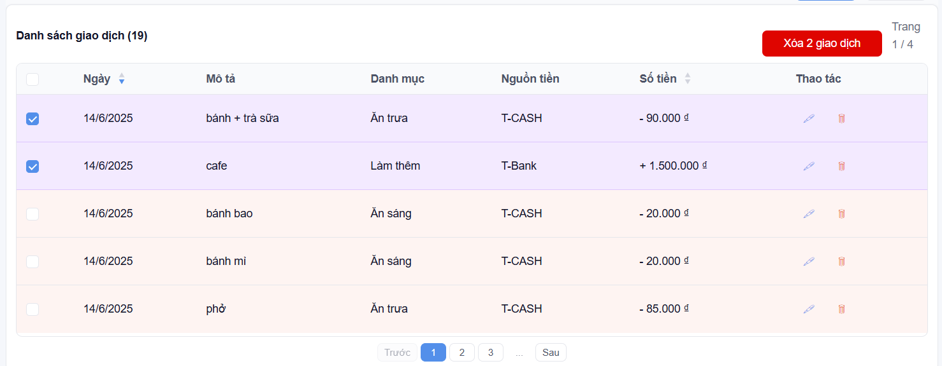

 |  | Screen item

 |  | Item | Display |  | Type |  | I/O | Operation
 |  | (1) | Checkbox |  | Checkbox |  | I | Chọn nhiều giao dịch để xóa
 |  | (2) | Delete button |  | Button |  | I | Xóa transaction cụ thể
 |  |  | Delete several transactions button |  | Button |  | I | Checkbox bao nhiêu giao dịch thì button sẽ hiển thị xóa bấy nhiêu giao dịch
 |  | (3) | Confirm Message |  | Label |  | O | Hiển thị ra nội dung xác nhận xóa
 |  | (4) | Button Delete |  | Button |  | I | Sau khi người dùng click vào nút này hệ thống sẽ gọi API tới backend để xóa data vào database nếu hợp lệ
 |  | (5) | Button Cancel |  | Button |  | I | Sau khi người dùng click vào nút này hệ thống sẽ tắt popup đi
 |  | (6) | Notification message |  | Text |  | O | Hiển thị thông báo xóa thành công

3. Activity Diagram
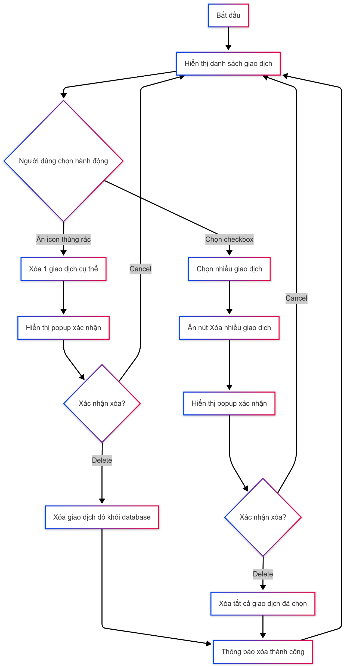

4. Sequence Diagram

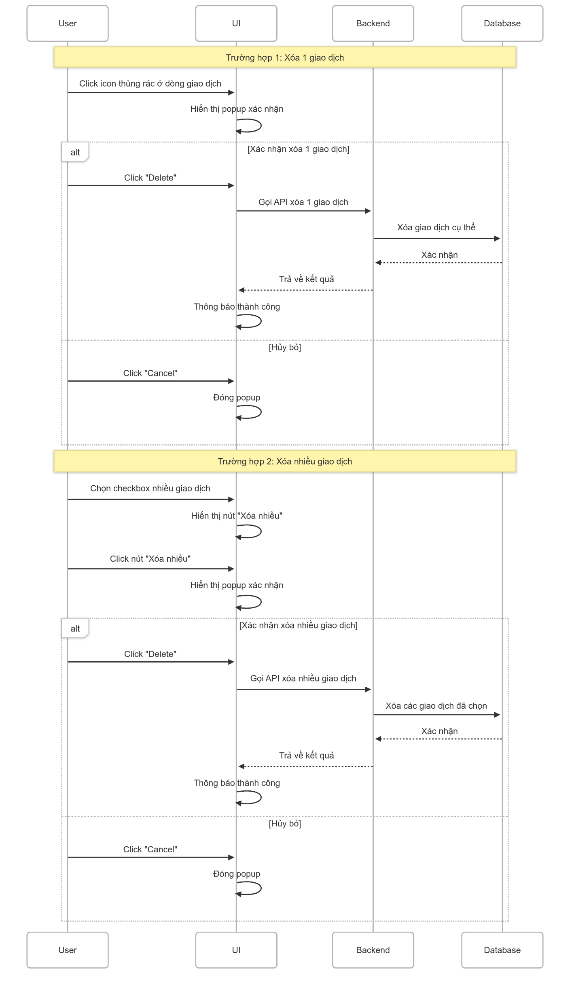

5. Main screen interaction

 |  |  | Người dùng có thể chọn một trong hai hành động: - Trường hợp 1: Xóa 1 giao dịch cụ thể Người dùng nhấn vào biểu tượng thùng rác 🗑 của giao dịch muốn xóa. Popup xác nhận hiện lên hỏi có chắc chắn muốn xóa. Nếu chọn Delete, hệ thống gửi yêu cầu xóa đến database. Sau khi xóa thành công, hiển thị thông báo “Giao dịch đã được xóa” và làm mới danh sách. Nếu chọn Cancel, đóng popup và quay lại danh sách. - Trường hợp 2: Xóa nhiều giao dịch Người dùng tick vào các checkbox để chọn nhiều giao dịch. Nhấn nút “Xóa X giao dịch” màu đỏ hiển thị phía trên. Popup xác nhận hiện ra hỏi lại. Nếu chọn Delete, hệ thống xóa tất cả giao dịch đã chọn. Hiển thị thông báo “Giao dịch đã được xóa” và làm mới danh sách. Nếu chọn Cancel, đóng popup và quay lại danh sách.

